Übersicht
Skonto-Rechner

Zum Rechner
Rechnung mit Skonto schreiben - mit der Top-Software von sevDesk
Skontobetrag ausrechnen

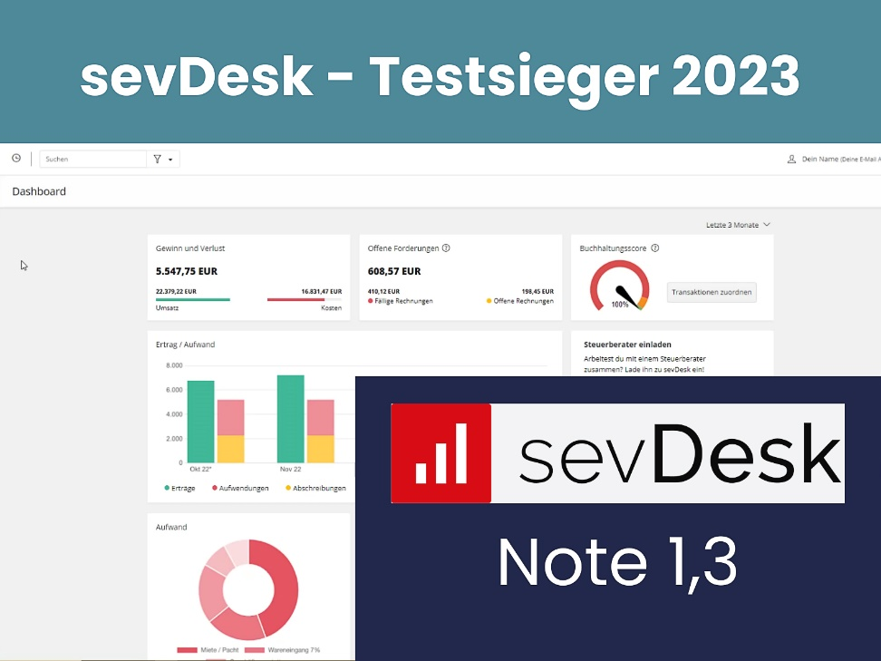
Zum Rechner
Zinsvorteil ausrechnen

sevDesk testen

Buchhaltungs-Software
Rechnungssoftware
Debitoren-Management

Skonto-Rechner
Rechnung mit Skonto schreiben - mit der Top-Software von sevDesk
 | Eingabe-Felder
Rechnungsbetrag |  | Bitte hier den Zahlungsbetrag eingeben
Skonto-Satz in % |  | Bitte hier den Skonto-Satz eingeben
 | Ergebnis-Felder
Zahlungsbetrag | 0.00 € | So viel zahlen Sie tatsächlich
sevDesk testen
Skonto Betrag in Euro | 0.00 € | So viel sparen Sie, wenn Sie Skonto ziehen

 | Eine Rechnungssoftware oder eine Buchhaltungssoftware berechnet Skonto automatisch.
Buchhaltungs-Software
Rechnungssoftware

Rechnung mit Skonto schreiben - mit der Top-Software von sevDesk

sevDesk testen

Buchhaltungs-Software
Rechnungssoftware

Skonto-Vorteils-Rechner
Rechnung mit Skonto schreiben - mit der Top-Software von sevDesk
 | Eingabe-Felder
Rechnungsbetrag |  | Bitte hier den Zahlungsbetrag eingeben
Skonto-Satz in % |  | Bitte hier den Skonto-Satz eingeben
Skonto-Frist in Tagen
Zahlungsziel ohne Skonto in Tagen
Darlehenszins |  | Zins für Ihren Dispo-Kredit
 | Ergebnis-Felder
sevDesk testen
Zahlungsbetrag |  | So viel zahlen Sie tatsächlich
Skonto Betrag in Euro |  | So viel sparen Sie, wenn Sie Skonto ziehen
Zins Lieferantenkredit |  | So hoch ist Zins, wenn Sie Skonto nicht nutzen!
Zinsen bei Überziehung |  | So viel Zinsen zahlen Sie zusätzlich, wenn Sie Skonto nutzen.
Skonto-Vorteil bei Überziehung |  | = Skonto-Betrag minus Überziehungszinsen

Unser Tipp:

 | Eine Rechnungssoftware oder eine Buchhaltungssoftware berechnet Skonto automatisch.
Buchhaltungs-Software
Rechnungssoftware

